상품제안서
3색볼펜팬시부채(돋보기/거울/150ɸ) | 상품코드: S20077

 |  |  |  |  |  |  | 02-713-8555 | www.synergygift.co.kr
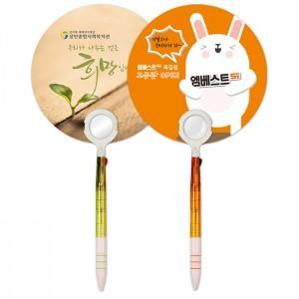

【상세/제작정보】 | <p>※ 최소수량 1,000개이며 1,000개 단위로 주문 가능합니다.</p><p>※​ 배송비 별도 상품입니다.&nbsp;</p>

【인쇄/포장옵션】 | 풀칼라 / 포장불가능

【공급단가】 | 수량 | 1,000~ | 3,000~ | 5,000~ | 10,000~ | 30,000~
*VAT별도 | 거울 | 650원 | 640원 | 620원 | 600원 | 570원
 | 돋보기 | 650원 | 640원 | 620원 | 600원 | 570원

【상품 URL】 | https://www.synergygift.co.kr:443/src/goods_detail.php?gdno=18950

